상품제안서
독일 (주문제작) FANTASY UMA 360도 칼라 전사 볼펜 | 상품코드: S36726

 |  |  |  |  |  |  | 02-713-8555 | www.synergygift.co.kr
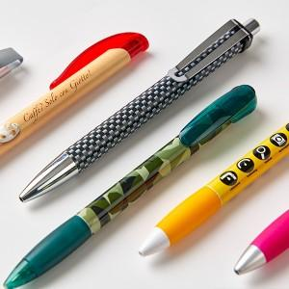

【상세/제작정보】 | 360도 풀칼라 전사 인쇄 , 소프트 그립 편안한 필기감 1,000개 이상 독일 주문 제작 가능 (납기6주)

【인쇄/포장옵션】 | 기타 / 별도문의

【공급단가】 | 수량 | 1,000~ | 2,000~ | 3,000~ | 5,000~ | 10,000~
*VAT별도 | 단가 | 5,330원 | 5,130원 | 4,930원 | 4,740원 | 4,620원

【상품 URL】 | https://www.synergygift.co.kr:443/src/goods_detail.php?gdno=36726

